complains_report_06_07_2020 (1)
Informe Trimestral de Reclamaciones del Sistema 311, Abril - Junio 2020. |  |  |  | 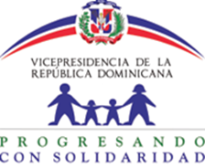
Tipo | Caso | Estado | Institución | Denunciante | Asignado | Creado | Actualizado
Reclamaciones | Q2020041413556 | Cerrado | Progresando con Solidaridad | Yokaira Silverio hiraldo | Maria Nerileida Sosa González | 4/14/20 | 4/17/20
Reclamaciones | Q2020041413555 | Cerrado | Progresando con Solidaridad | Yokaira Silverio hiraldo | Maria Nerileida Sosa González | 4/14/20 | 4/15/20
Reclamaciones | Q2020041413554 | Cerrado | Progresando con Solidaridad | Yokaira Silverio hiraldo | Maria Nerileida Sosa González | 4/14/20 | 4/15/20
Reclamaciones | Q2020041413553 | Cerrado | Progresando con Solidaridad | Yokaira Silverio hiraldo | Maria Nerileida Sosa González | 4/14/20 | 4/15/20
Reclamaciones | Q2020041313552 | Cerrado | Progresando con Solidaridad | Birila Rivera Guzmán | Maria Nerileida Sosa González | 4/13/20 | 4/29/20

